北中城村
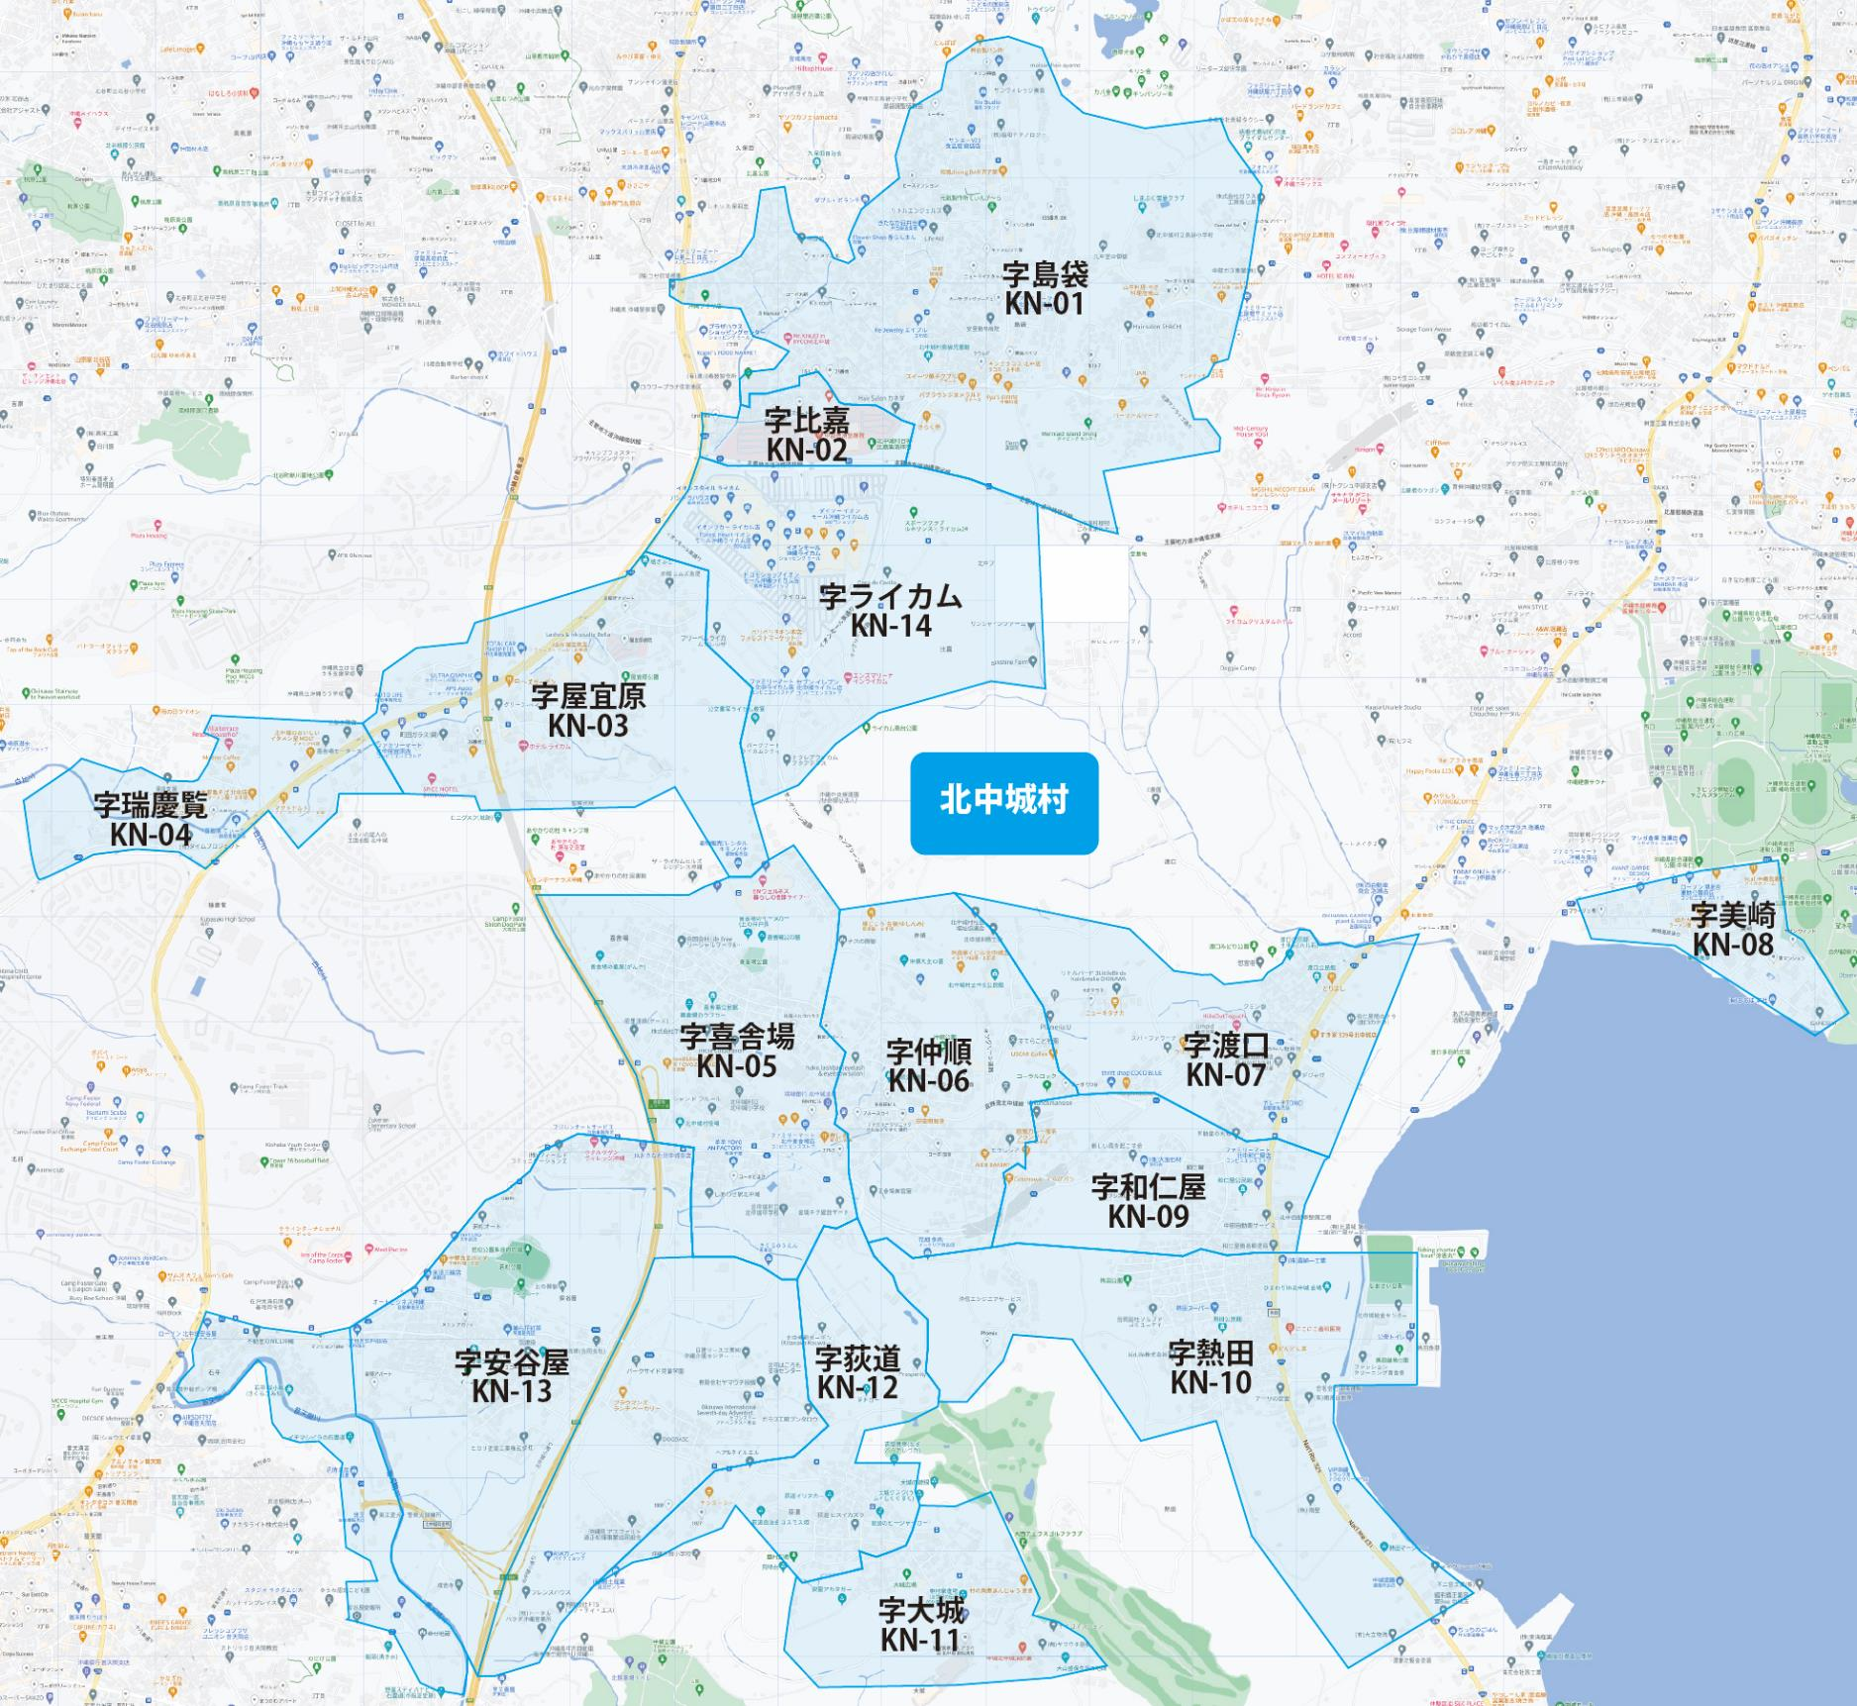

 |  |  |  |  |  |  |  |  | 2025-11-25 |  | 総部数
 |  |  |  |  |  |  |  | ①セグメントを選びます▶ | 軒並 | 配布部数 | 軒並 | 集合 | 戸建
 |  |  |  |  |  |  |  |  | 合計 | 0 | 5310 | 2320 | 2990
▼②選択するエリアに「1」を入力 |  |  |  |  |  |  | ▼②選択するエリアに「1」を入力 |  |  | ▲③合計値が表示されます
配布期間2週間
選択 | 図番 | 町域 | 配布部数 | 軒並 | 集合 | 戸建 | 選択 | 図番 | 町域 | 配布部数 | 軒並 | 集合 | 戸建
 | KN-01 | 字島袋 | 0 | 1600 | 790 | 810 |  | KN-08 | 字美崎 | 0 | 370 | 250 | 120
 | KN-02 | 字比嘉 | 0 | 90 | 60 | 30 |  | KN-09 | 字和仁屋 | 0 | 180 | 50 | 130
 | KN-03 | 字屋宜原 | 0 | 260 | 110 | 150 |  | KN-10 | 字熱田 | 0 | 490 | 150 | 340
 | KN-04 | 字瑞慶覧 | 0 | 120 | 20 | 100 |  | KN-11 | 字大城 | 0 | 90 | 10 | 80
 | KN-05 | 字喜舎場 | 0 | 420 | 160 | 260 |  | KN-12 | 字荻道 | 0 | 140 | 20 | 120
 | KN-06 | 字仲順 | 0 | 380 | 180 | 200 |  | KN-13 | 字安谷屋 | 0 | 670 | 230 | 440
 | KN-07 | 字渡口 | 0 | 200 | 50 | 150 |  | KN-14 | 字ライカム | 0 | 300 | 240 | 60

